laaste Vragen_en_antwoorden_455
Ref. nr. | Fase | Label | Onderwerp | Vraag | Antwoord
1 | Inschrijffase | Inhoud | kunststof schrikhekplanken | U vraagt kunststof schrikhekplanken uit, in het kader van duurzaamheid is het kiezen van kunststof afzetmateriaal niet de beste keus, zeker als er een beter alternatief beschikbaar is. Kunt u bevestigen dat aluminium ook toegestaan is zolang dit gemonteerd kan worden op de eveneens uitgevraagde staanders? | Uit onze ervaring is gebleken dat aluminium gevoeliger is voor diefstal. Daarom gaat onze voorkeur uit naar kunststof. Daarnaast zijn de kunsttof schrikhekken vaak lichter. Als in de praktijk blijkt dat aluminium niet zwaarder hoeft te zijn dan de kunststof hekken en het in prijs geen verschil maakt, willen we aluminium in overweging nemen.
2 | Inschrijffase | Inhoud | hergebruik | U geeft aan dat u in het kader van duurzaamheid verwacht dat de opdrachtnemer verkeersborden terugneemt om her te gebruiken. Dit is een goed intiatief wat verkeersbordfabrikanten aanmoedigen. Echter vraagt u om een vaste prijs in te vullen voor het oude verkeersbord ongeacht de maat en staat van het bord. Hierdoor moet er uitgegaan worden van een niet herbruikbaar bord omdat de opdrachtnemer geen hoge vergoeding kan geven voor niet herbruikbare verkeersborden. Wij verzoeken u om per uitgevraagde maat een kolom retourwaarde toe te voegen en een restpost uit te vragen van niet herbruikbare borden en deze post per kg af te laten prijzen. Gaat u hiermee akkoord? | Dit is akkoord. Zie ook antwoord vraag 4
3 | Inschrijffase | Inhoud | duurzaamheid | In de beschrijving geeft u aan dat u als een van de doelstellingen hebt om de milieu-impact te verlagen en het gebruik van primair materiaal te minimaliseren. Echter blijkt dit in uw gunningscriteria nergens terug te komen. U kunnen kiezen voor het toepassen van gerefurbished borden (level 3) of voor borden die aantoonbaar uit gerecycled materiaal bestaan ondersteund door een Cradle-to-Cradle certificaat (level 2). Om u hierin te ondersteunen met kiezen is er via de VNVF (vereniging Nederlandse Verkeersbord Fabrikanten) een norm ontwikkeld onder het mom van ultimate signing. Hierin zijn diverse duurzaamheidslevels verwerkt waarin level 1 het minst duurzaam is en level 3 het meest duurzaam. Kunt u aangeven of u tenminste level 2 of level 3 van de norm ultimate signing verwacht? | Ik verwacht dat borden voldoen aan de eisen zoals gesteld in de gepubliceerde aanbesteding.
4 | Inschrijffase | Inhoud | PvE 2.8 / Prijzenblad - Restwaarde verkeersborden - terugname materiaal - Restwaarde aluminium verkeersbord ongeacht staat verkeersbord. | De restwaarde van een aluminiumbord is afhankelijk van de afmeting en de staat van het verkeersbord. Wij vragen u op het prijzenblad twee posten op te nemen voor retourname aluminiumborden. 1 - Restwaarde aluminium verkeersbord geschikt voor hergebruik per m² 2 - Restwaarde aluminium verkeersbord ongeschikt voor hergebruik per m² | We zullen punt 1 opnemen en punt 2 gedeeltelijk overnemen. Alleen dan per kg.
5 | Inschrijffase | Inhoud | PvE 2.9.6 / 2.9.9 | Welke RVV borden rekent u tot de standaard RVV bebording? | Alle borden die zijn opgenomen in het RVV
6 | Inschrijffase | Inhoud | PvE 2.7.5 | Moet de bevestigingsbeugel van deze verkeersspiegel niet voor een buispaal Ø76 zijn? | Er is een aanpassing gedaan op het prijzenblad.
7 | Inschrijffase | Inhoud | PvE 2.3.5 | De verkeersbordpalen moeten halsversterkt zijn, kunt u een foto verstrekken waarop zichtbaar is hoe de halsversterking er uit ziet? | 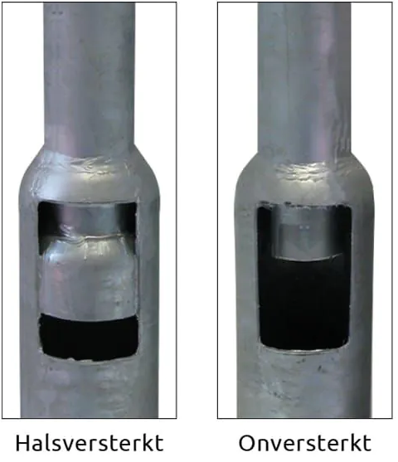
8 | inschrijffase | Inhoud | zeefdruk | Bij het lezen van paragraaf 2.7.4 in bijlage 2 van het programma van eisen, viel het ons op dat zeefdruk expliciet wordt gevraagd. Wilt u dit veranderen in zeefdruk of geprint? Vanwege de voordelen voor kwaliteit en het milieu zou het beter zijn dit te printen. | Mag ook geprint zijn en het aan dezelfde kwaliteitseisen voldoet.
9 | Inschrijffase | INhoud | Kegel met verzwaarde voet | In paragraaf 2.7.3 in de bijlage 2 programma van eisen wordt om kegels met een verzwaarde voet gevraagd. Volgens onze informatie zijn kegels met een verzwaarde voet niet langer toegestaan op openbare wegen vanwege veiligheidsredenen. Kunnen we in plaats daarvan een vergelijkbare standaard hanteren? | Een verzwaarde voet mag, mits de kegel uit één deel gegoten is. De verzwaring mag niet als los element worden toegevoegd aan de kegel.

